备选
 | 优点 | 缺点
铅酸蓄电池 | 价格便宜，放电电流大，大小均可实现，安全可靠，已实现循环利用 | 寿命短
锂电池 | 容易小型化，重量和体积比能量高，轻便易携带，造型变化自由 | 价格贵，尚不能循环利用
镍镉电池

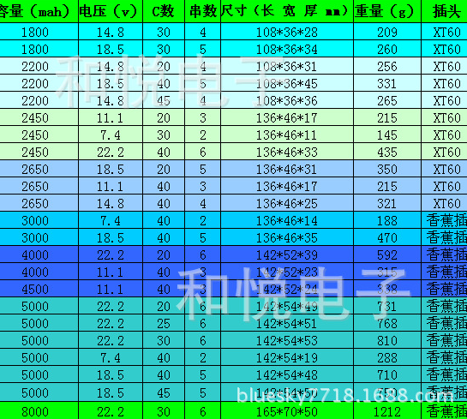
 | http://detail.1688.com/offer/36877179847.html | 型号/品牌 | 价格
 |  | 1800mah 14.8v 30c / Zippy | 50
 |  | http://bluesky7718.1688.com/page/offerlist_10469685_10469680.htm?sortType=showcase

 | http://detail.1688.com/offer/1253947810.html | 12V 1100mah 15C | 40
 | http://detail.1688.com/offer/1117154086.html | 磷酸铁锂电池12V 5000mAh | 280
 | http://detail.1688.com/offer/856966524.html | 磷酸铁锂动力电池 | 12
动力锂电池 | http://detail.tmall.com/item.htm?spm=a1z10.5.w4011-2883594515.23.EwNWzW&id=20042605619&rn=7a0154e6db012b91094fd8c0facc2615

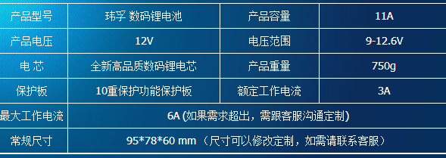
 |  |  | 167

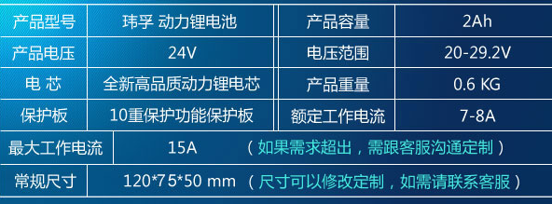
 |  |  | 187

聚合物锂电池（动力） | http://item.taobao.com/item.htm?spm=a230r.1.14.136.dHeBbV&id=36100936876 |  | 388
 | 电压：标称电压11.1V，充满电电压：12.4-12.6V 容量：30Ah(实测容量) 电池重量：2200克 标准放电电流：8A 标准充电电流：2A 电池尺寸（mm):245*78*68MM

动力镍氢电池 | http://item.taobao.com/item.htm?spm=a1z10.5.w4002-708971860.8.ZpIYYn&id=13597894243 |  | 60
 | 型号：2/3A1500x7 尺寸：210x21x18mm 重量：185g 容量：1500mAh 电压：8.4V
 | http://item.taobao.com/item.htm?spm=a1z10.5.w4002-708971860.21.o92utF&id=13600085538 |  | 143
 | 20C 2000mAh 12V 型号：AA2000x10 容量：2000mAh 电压：12V

最终选型
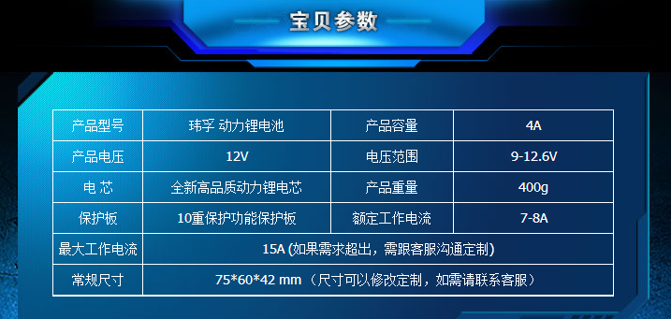
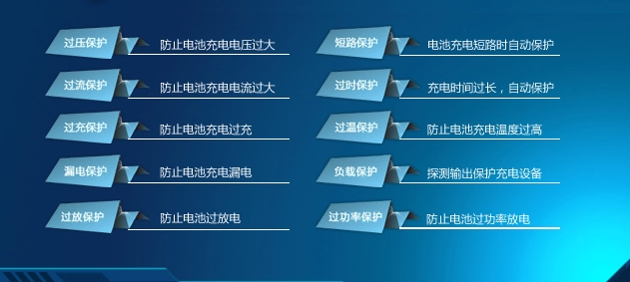
12V/4000mAh大容量 大电流 便携电池 | ￥126
http://detail.tmall.com/item.htm?spm=a1z10.5.w4011-6403176769.25.cZ0LUB&id=21158256270

